상품제안서
라라퓨어 비건 주방세제 500ml 2개, 수세미 1개 선물세트 | 상품코드: F27505

 |  |  |  |  |  |  | 02-412-0044 | www.easy1.co.kr
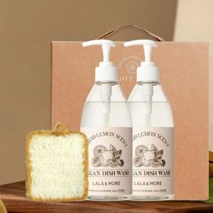

【상세/제작정보】 | 스티커 제작및 부착 비용 별도 문의. 수세미 추가 가능.

【인쇄/포장옵션】 | / 포장불가능

【공급단가】 | 수량 | 100~ | 300~ | 500~ | 1,000~ | 3,000~
*VAT별도 | 단가 | 9,120원 | 8,960원 | 8,740원 | 8,580원 | 8,360원

【상품 URL】 | https://dev.easy1.co.kr:443/src/goods_detail.php?gdno=27505

